594
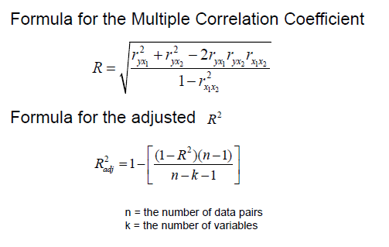
student | GPA (x1) | Age (x2) | state board score (y)
A | 3.2 | 22 | 550
B | 2.7 | 27 | 570 |  |  | 다중회귀!!
C | 2.5 | 24 | 525
D | 3.4 | 28 | 670
E | 2.2 | 23 | 490

 |  |  | y'=-44.81+87.64*GPA+14.53*Age
1. <데이터 분석> 사용
요약 출력

회귀분석 통계량
다중 상관계수 | 0.98928820283
결정계수 | 0.97869114825 |  | >> 결정계수와 조정결정계수가 1에 거의 가깝다 : 방정식이 잘 설명하고 있다.
조정된 결정계수 | 0.95738229651 |  | >>> 유의미한 상관관계가 있다. (GPA, 나이, 점수가 유의한 상관관계가 있다)
표준 오차 | 14.009087215
관측수 | 5

분산 분석
 | 자유도 | 제곱합 | 제곱 평균 | F 비 | 유의한 F |  | F비 : R에 대한 검정통계량
회귀 | 2 | 18027.490951 | 9013.7454754 | 45.928854351 | 0.021308851747 | 유의한 F : P-value. 0.05보다 작기 때문에 귀무가설 기각
잔차 | 2 | 392.50904917 | 196.25452459
계 | 4 | 18420

 | 계수 | 표준 오차 | t 통계량 | P-값 | 하위 95% | 상위 95% | 하위 95.0% | 상위 95.0%
Y 절편 | -44.810188046 | 69.246866631 | -0.64710780756 | 0.58391574508 | -342.75540778 | 253.13503169 | -342.75540778 | 253.13503169
GPA (x1) | 87.64015185 | 15.237186665 | 5.7517279126 | 0.028922600815 | 22.079829052 | 153.20047465 | 22.079829052 | 153.20047465
Age (x2) | 14.532974309 | 2.9137375362 | 4.9877431062 | 0.03792487693 | 1.9961735455 | 27.069775073 | 1.9961735455 | 27.069775073

2. <Megastat> 사용
megastat > correlation/regression > regression analysis
Regression Analysis

 | R? | 0.979
 | Adjusted R? | 0.957 | n | 5
 | R | 0.989 | k | 2
 | Std. Error | 14.009 | Dep. Var. | state board score (y)

ANOVA table
Source | SS | df | MS | F | p-value
Regression | 18,027.4910 | 2 | 9,013.7455 | 45.93 | 0000
Residual | 392.5090 | 2 | 196.2545
Total | 18,420.0000 | 4

Regression output |  |  |  |  | confidence interval
variables | coefficients | std. error | t (df=2) | p-value | 95% lower | 95% upper
Intercept | -44.8102 | 69.2469 | -0.647 | 0001 | -342.7554 | 253.1350
GPA (x1) | 87.6402 | 15.2372 | 5.752 | 0000 | 22.0798 | 153.2005
Age (x2) | 14.5330 | 2.9137 | 4.988 | 0000 | 1.9962 | 27.0698

3. 함수 이용해서 직접대입
y와 x1 | 0.84476908233 |  |  | 결정계수 | 0.98928820283
y와 x2 | 0.79133902151 |  |  | 나머지도 해볼것~~
x1과 x2 | 0.37074317605

